关系图
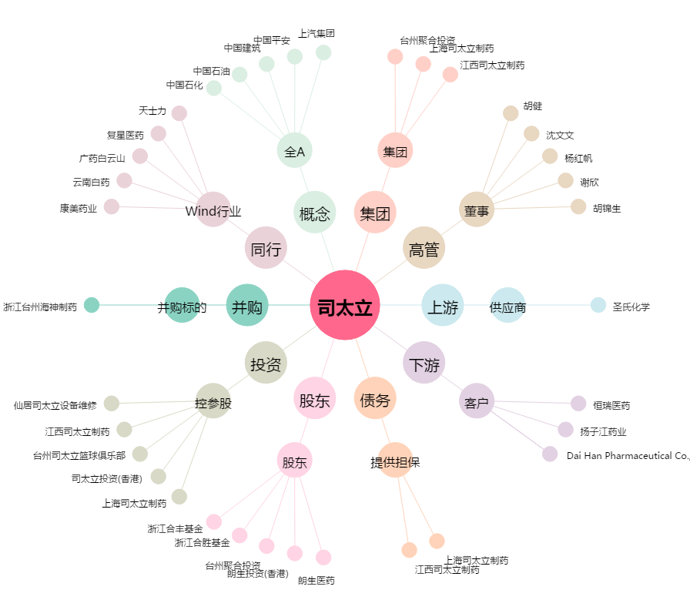
司太立[603520.SH] - 关系概览图

